SACLAパラメータ
エミッション電流 | 前段強度 |  | パラメータDB

 |  |  | 2021/01/18 18:53:11 7.976GeV BL2 10.4keV 390uJ BL3 10.3keV 630uJ
 |  |  |  | 44eV | 48eV

 |  |  | 2021/02/08 12:15:28 7.976GeV BL2 10.0keV 3300uJ BL3 10.0keV 500uJ |  |  |  |  | 32 | 64 | eV
 |  |  |  | 32 | 64 | eV

 |  | SB1 KLY変動 | 2021/02/15 17:35:45 BL2 10.3keV 330uJ BL3 10.3keV 470uJ aft sb-1 amp changed |  |  |  |  | 53

 |  |  | 2021/04/05 10:13:04 7.976GeV 10.5/10.5keV BL2/BL3 350uJ/580uJ

 |  | LB,SB-1充電器交換 | 2021/05/17 16:52:56 7.976GeV BL2/BL3 10.5/10.5keV 300/510uJ

 |  | LB パルス幅(3.4us)＆充電電圧変更後 | 2021/05/24 15:26:33 7.976GeV BL2/BL3 10.4/10.4keV 320/550uJ
 |  | LB パルス幅(3.9us)＆充電電圧 & KLYヒーター | 2021/05/31 17:25:00 7.976GeV BL2/BL3 10.5/10.5keV 270/420uJ LB3.9usec
 |  | LB パルス幅(5.0us)＆充電電圧 & KLYヒーター | 021/06/01 01:38:41 7.976GeV BL2/BL3 10.5/10.5keV 230/430uJ LB5.0usec
 |  | 光軸調整後、BL3 K値補正テーブル更新 | パラメータセーブ: 2021/06/07 12:36:03 7.976/7.976GeV BL2/BL3 10.5keV/10.5keV 330/450uJ |  |  |  |  | 31 | 34
 |  | BL2 K値補正テーブル更新 | パラメータセーブ: 2021/06/10 07:09:08 7.976GeV BL2/BL3 10keV/13keV 340/340uJ |  |  |  |  | 43 |  | 前段の伸びず、後段で成長
 |  | BL2伸ばすように上流から最適化 | パラメータセーブ: 2021/06/14 21:19:44 7.976/7.976GeV 10.44/10.46keV 420/430uJ |  |  |  |  | 36 | 36
 |  |  | 2021-07-06

 |  | 10keVで半値幅が90eV | 2021/11/09 11:06:04 7.976/7.976GeV 10keV/10keV 400uJ/480uJ

 |  | ベース Kicker BL3 0.5A | 2021/11/22 15:54:21 7.976/7.976GeV 10keV/10keV 380/570uJ

 |  |  | パラメータセーブ: 2021/12/06 10:26:48 7.976GeV 8.98keV/10keV 400/450uJ

 |  | ID内Qデザイン | 2022/02/15 05:29:02 7.976GeV/7.976GeV 10keV/10keV 380uJ/500uJ

 |  | ベース（LBパルス幅変更 5.0) | "2022/04/06 12:56:21 7.976GeV/7.976GeV 10keV/10keV 380uJ/570uJ SR

 |  | ベース（LBパルス幅変更 3.0u) | パラメータセーブ: 2022/04/09 03:08:20 BL2/BL3 7.976GeV/7.976GeV 10/10keV 400/610uJ LB 3.0usec

 |  | 4/9 光軸調整 | パラメータセーブ: 2022/04/11 06:59:02 7.976GeV/7.976GeV BL2/3 10.45/10.4keV 360/560uJ Ene_30deg | Energy FB ±30
 |  |  | パラメータセーブ: 2022/04/10 09:25:38 7.976/7.976GeV BL2/3 10/10keV 400/530uJ | Energy FB ±70

 |  | CB05_3 120->60Hz充電器 TMG変更 | 2022/04/15 14:10:26 7.976GeV/7.976GeV BL2/3 10.07/11.5keV 400/510uJ

 |  | ベース（LBパルス幅変更 3.5u)Klyヒーター出力を2%上げ | パラメータセーブ: 2022/04/18 15:25:19 7.976/7.976GeV BL2 10keV,350uJ/BL3 10keV,600uJ tmp

 |  | LBヒーター調整前 | パラメータセーブ：2022/04/27 18:32:35 7.976/7.976GeV BL2 10.5keV,420uJ/BL3 10.5keV,500uJ

 |  | LB調整結局元 | 2022/04/28 07:31:29 7.976/7.976GeV BL2 10.48keV,480uJ/BL3 10.45keV,500uJ

 |  | GW明けベース BL2_0軌道変動に敏感 | 2022/05/07 07:57:01 7.976/7.976GeV BL2 10.48keV,500uJ/BL3 10.45keV,500uJ”

 |  | LBヒーター -15% プロファイル改善 XSBTディスパージョン改善 | パラメータセーブ"2022/05/08 14:26:44 BL2 10.48keV,500uJ/BL3 10.45keV,500uJ LBKLY_H-15percent"

 |  | B_BC2,BC3とQ_MS戻す | 5/17 500 550uJ

 |  |  | 5/23/22

 |  | デバイスインターロック復旧後 | 2022/06/13 17:23:41 7.976/7.976GeV BL2 10.5keV 500uJ/BL3 10.43keV 480uJ

 |  |  | "2022/06/21 02:47:35 7.976GeV BL2=10keV 390uJ/BL3=10keV 570uJ "

 |  |  | パラメータ保存:2022/07/04 14:51:57 7.976/7.976GeV BL2:10keV 490uJ/BL3:10keV,520uJ |  |  |  | ※BL3 前段 160uJ程度

 |  | Q_BL3_0_11でプロファイル改善。-3.5A調整した。 | パラメータセーブ:2022/07/11 17:22:56 7.976GeV/7.976GeV 10keV/10keV 500uJ/670uJ

 |  |  | パラメータセーブ”2022/11/08 00:34:01 7.976GeV/7.976GeV 10.5/10.44keV 420uJ/730uJ(ID1-8 170uJ)”

 |  | 10keV、プロファイル改善調整後パラメータセーブ | パラメータセーブ：2024/04/08 08:07:38 BL2=7.976GeV/10keV/400uJ, BL3=7.976GeV/10keV/640uJ

 |  | 2024年2月19日の2直から強度を上げる為に入射部から調整を行っている。
 |  | それ以降、BL2、BL3の安定性、プロファイルも悪化
 |  | 4/14のログ
 |  | 4/15 明日の調整方針、装置責任者 原より
 |  | 2024/02/05 22:35:43 7.976/7.976GeV BL2 10keV 430uJ/BL3 10keV 700uJ(ID8-210uJ)
 |  | 2024/02/08 09:25:29 7.976/7.976GeV BL2 10keV 420uJ/BL3 9.12keV 650uJ
 |  | 入射部の（ST、トリプレットなど）パラメータを上記のパラメータに戻す。 結局これはやらず

 |  | 前日2直で調整途中のパラメータはBL2 の FEL パルスエネルギーは 100 μJ 程度だがプロファイルは悪くなかった。

 |  | 原TLよりこのパラメータでBL2基準で一度上流から調整を行うよう指示を受け、入射部より収束系を調整
 |  | BL2.3共にID10以降のKINK,OFFSETScanを行うよう指示を受けた。

 |  | ※BL2は後段kink、BL3 オフセットをつけている | パラメータ保存 2024/04/15 21:11:22 BL2=7.976GeV/10keV/360uJ, BL3=7.976GeV/10keV/520uJ
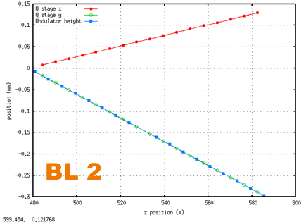
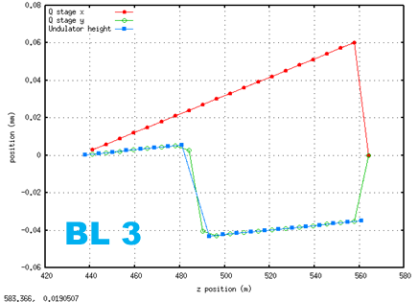

 |  | GW明け BL3前段が400も出てる | 2024/05/08 08:50:04 BL2=7.976GeV/10keV/320uJ, BL3=7.976GeV/10keV/680uJ

 |  | ML_GUNを振ってもcharge感度がない件で、入射部軸出し 光軸調整後をロードしたのでオフセットやキンクは解消 | パラメータセーブ：2024/05/10 09:00:37 BL2=7.976GeV/10keV/350uJ, BL3=7.976GeV/10keV/700uJ

 |  | BL2/BL3 待機号機2台へ増やしたパラメータ | パラメータ保存：2024/05/11 14:39:49 BL2=7.976GeV/10keV/400uJ, BL3=7.976GeV/10keV/680uJ
 |  | カソード 0.9 -> 0.82A

 |  | クレスト確認 | パラメータセーブ "2024/05/27 12:22:46 BL2=7.976GeV, BL3=7.976GeV MainLinac Crest"

0.75 |  | エミッション電流を0.82A→0.75Aへ変更 | 5/28/24

 |  | CB02-2 Abnormal頻発でCB01-2と切替え | 2024-06-17

 |  | CB01-2が待機 | パラメータ保存 2024/06/24 19:36:01 BL2=7.976GeV/10keV/380uJ, BL3=7.976GeV/10keV 570uJ

 |  | GUNカソード交換後。GUN直下のベンドなし | パラメータセーブ： 2024/07/15 21:02:31 BL2=7.976GeV/10keV/300uJ BL3=7.976GeV/10keV/450uJ
 |  | 前段が低い
 |  |  |  | 7/22/24

0.9 |  | 整列 |  | パラメータ保存 "2024/09/18 13:10:57 BL3 Main Linac ALL Crest"

0.85 |  | LB IQ変更 |  | パラメータセーブ：2024/10/13 06:41:08 BL2=7.976GeV,10keV,460uJ BL3=7.976GeV,10keV,780uJ

 |  | メインライナッククレストに合わせなおした |  | パラメーターセーブ：2024/10/22 01:10:25 BL2=7.976GeV,10keV,500uJ BL3=7.976GeV,10keV,980uJ

 |  | CB01-4 LNPS2交換の為待機に |  | パラメータセーブ：2024/10/28 17:08:42 BL2=7.976GeV,10keV,480uJ BL3=7.976GeV,10keV,800uJ

 |  | CB01-2 待機に戻した |  | 2024/11/04 20:59:37 BL2=7.976GeV 10keV,430uJ FWHM:39eV BL3=7.976GeV,10keV,720uJ FWHM:29eV

 |  | LB INV FB導入 LB IQ変更 0.7V |  | LB AMP変更後BL3再現パラメータ仮セーブ： 2024/11/11 13:49:01 BL2=7.976GeV,10keV,250uJ BL3=7.976GeV,10keV,720uJ

 |  | R&K AMP 交換 CB12-3(IQ Amp調整),18-1 |  | 2024/11/18 21:50:29 BL2=7.976GeV,10keV,520uJ BL3=7.976GeV,10keV,820uJ

 | 360 | プロファイル改善 |  | パラメータセーブ：2024/11/25 20:51:21 BL2=7.976GeV,10keV,520uJ BL3=7.976GeV,10keV,740uJ

 | 520 | ST補正テーブル更新 |  | 2025/01/19 06:33:59 BL2=7.976GeV,10keV,550uJ BL3=7.976GeV,10keV,860uJ

 |  | LB Thy交換 |  | 2025/02/03 18:22:18 BL2=7.976GeV 10keV 510uJ BL3=7.976GeV 10keV,860uJ

 |  | カソード交換 チョッパータイミング変更 |  | 2025/04/07 09:08:06 BL2=7.976GeV,10keV,410uJ BL3=7.976GeV,10keV,600uJ

 |  |  |  | Parameter save: 2025/04/08 22:01:54 BL2=7.976GeV,10keV,400uJ BL3=7.976GeV,10keV,600uJ

 |  | BC1出口での圧縮が上がる様に位相の調整 |  | 2025/04/22 00:22:03 BL2=7.976GeV,10keV,450uJ BL3=7.976GeV,10keV,750uJ

SACLA
 | uTCAトリガーモジュールの初期化
 | \\saclaopr18.spring8.or.jp\common\マニュアルNEW\機器マニュアル\MTCA\MtcaTrigInit.pptx

 | ユニット切り替え要注意
 | CB08-1, 2 | 加速管が異なるため加速勾配低い | http://saclaopr19.spring8.or.jp/~logsearch/viewer/?SACLA/operation_log/2020/06/2020_06_08_shift2.htm
 | CB13-3 | 高効率KLY

 | ・低ノイズ電源の立ち上げにはお作法がある模様。
 | 先に低ノイズ電源2を立ち上げた状態で1を立ち上げないと通信が確立されずモジュールエラーが発生する。
 | 詳しい人に確認後、低ノイズ電源交換マニュアルに追記予定。

 | ・新型I-Specでの半値幅は85eV程度(結晶220 0.42eV/pixel, 半値幅：203×0.42≒85eV程度)を示している。

 | ・CB08-3は待機号機から加速号機へ変更した際にCB08セクション下流にあるQ-Magの調整を行わないと
 | レーザー強度が再現しなかったことがあった（11/17 shift1運転ログ参照）

 | ・2022/2/7 18:01 BL3 ID内のQ-Magデザインパラメータに設定した

 | 注意点
 | ・エネルギー変更後、BL2にビームが通らない。 BTA以降のQを投げていない可能性有
 | ・エネルギー変更時、エネルギーFBのユニットを外す

 | xfelとscssでmdaq_pol立上げ順番に注意するところ。xfelとscssでmdaq_pol立上げ順番に注意するところ。 先 後 xftmg-bl2-0 sctmg-bl2-0 xftmg-lh1 sctmg-lh1 xfbldevintlk-01 scbldevintlk-01

 | 単独60Hz運転時に
 | TopUp GUI Route Pattern 14 → 10に変更
 | 14「BL3-1,BL2-1,XSBT,BL2-B1,BL2-2,BL3-2,BL2-3,BL3-3,BL2-4,BL3-4,BL2-1,BL3-5,BL2-1,BL3-1 」
 | ↓
 | 10「XSBT 1Hz(27) BL3 59Hz」

 | DAQシフトより、BL3単独60Hzへの変更要請
 | BL2 Chopper OFF
 | SR TopUpをルートパターンを10番（XSBT 1Hz(27) BL3 59Hz）に変更
 | ルートチェンジGUIからBL3 単独60Hzに変更
 | BL3方向 Kicker Current 5を1/25の60Hz変更時に調整した値に変更
 | 0.64A → -0.11A
 | 同期データ収集の繰り返し変更
 | (xfmon-bt-un1 shmdaq2、xfmon-bt-un2 shmdaq2、xfmon-bl3-dump shmdaq2)
 | DAQシフトへ同期収集の繰り返しをBL3 60Hzに変更依頼

 | ・BL3単独60Hzへ変更しようとしたところ、変更できない →MASTER SW EMAを一度立ち上げ直し(OFF,STOP,Destroy,Create,Start,ON)で変更できるようになった。

2024-11-25 | BL2 60Hz入射へルートパターン変更
 | ・BL2 DAQ60Hz
 | ・RoutePattern BL2 60Hz
 | （SR）TopUp GUI RoutePattern 14→11
 | ・BL2 同期収集（shmdaq）60Hzへ変更
 | (元はdivide 2/ remainder 1)
 | ・BL2 BLDAQデータが60Hzで収集されていることを確認
 | ・BL3 のデータを参照する一部FBを停止

 | シード終了後
 | MBS 閉
 | BL3 Chopper OFF
 | BL3 結晶退避
 | BL3 B_SSCH degauss
 | BL3 ID ALL 2023/11/13 23:13:15 7.976/7.976GeV BL2/BL3 11/10.367keV 390/640uJ
 | Kicker以降Q等ロード
 | 加速に戻す
 | メインライナックQ ロード
 | Energy Change GUI QSCALEで8GeVセット
 | エネルギー変更

2023-01-24 | また、GUN カソードヒーター電圧の立ち上げは時間を短縮して立ち上げるよう指示を受けた
 | 渡川へカソードヒーターの立ち上げ時間について確認
 | 1時間程度かけて立ち上げるよう指示を受けた
 | →1V/minで立ち上げることとする

 | 7/18頃より、光ファイバー光路長制御装置 CB01-1 coarse 系統の位相が 1.0 deg を超えている件について以下の対処を実施
 | ①PID制御 OFF
 | ①CNT-U FINEをOFF
 | ②CNT-U COARSEをOFF
 | ③CNT-U COARSEをON ※ONした後COARSEのPHASE DETECTIONが0.0付近に近づく、0.0付近の値になるまで④には進めない
 | ④CNT-U FINEをON
 | ⑤PID制御 ON

2024-09-20 |  | XSBTの調整について
 |  | ・RF位相、パルスQMはBL3の値をコピー
 |  | ・XSBT Mag(全ての変更電磁石、q_xsbt)は"2024/04/27 12:49:27"と同じ値にした (ディスパージョン直したらしい)
 |  | ・Main Linacの位相をスキャンしてbpm_xsbt_5での分散部エネルギーが最大になる様にした(CB15-3、CB15-4は±30deg.のまま)
 |  | ・bpm_xsbt_5の分散部エネルギーが"2024/4/27 12:49:27"に合うようにCB05以降のINV充電電圧を調整した(46.5kV → 46.65kV(※CB05-1、CB13-3を除く))
 |  | ・XSBTの軌道をSTで"2024/04/27 12:49:27"に近づく様にした

2024-09-20 |  | カソード延命の為の電子銃の繰返しを落した30Hz運転の方法
BL3 Route OFFの状態
238MHZとGUNのSWEMA
BL2、XSBT運転の場合、BL3のRouteをOFFにする
beam routeを選択しrouteをOFFにする。

TopUP中のVMEリブート
[SR TopUp運転中にVMEリブートを行わなければならない時の対処法]

1)VMEリブート対象のユニットを待機号機と入れ替える

※VMEをリブートする前にSW EMA OFFすること。(SW EMA ONのままトリガー#の更新が止まるとGUNが異常と認識してビームを止める)
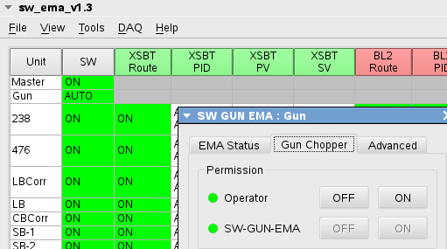
VME OFFの際にGUN SWがOFFになっていないか確認。
ここをダブルクリックするとSW GUN EMA子パネルが立ち上がる。

2)VMEリブート時、RFMのエラーでGUN SW EMAがOFFになっていないか確認
なっていた場合には
GUN SW EMAをStop → DestroyしてからSW-GUN-EMAをONにしてビームを出す

3)リブート対象号機のHVを落としてVMEリブート(VME PS OFF/ON)
EM INIT、ADDA再設定、MDAQ収集再開、時刻合わせ(TDUの設定の為、必要)
SW EMA GUIより対象ユニットを選択し、上部タブ<Tools>→Auto Start Selected UnitsでSW EMA開始
※SW EMAの初期設定後に数カウント時刻がずれていても時刻合わせをしない事(SW EMA起動時にRFMを用いて同期を行っている。)
XSBT、BL2、BL3のSVに値が入っているかを確認する。入っていなければLLRF GUIから位相の再設定を行う
対象ユニットのビームルートが待機号機のままである事を確認する

4)VMEリブート後、対象号機のHV / RF ON。
復旧が確認できてからGUN SW EMAを選択し、上部タブ<Tools>→Auto Start Selected UnitsでGUN EMA開始

〇LNPSが停止してSW EMA ONのままVMEが停止した場合、
・SW-EMAのRFM領域にエラーがない状態のまま、トリガーの更新が停止するのでGUNのEMA がOFFとなり、ビームが出せなくなる。
・今回はいつものようにGUN EMA をSTOP→Destroy→Create→Start→Auto start selected Unitsで復旧。(Createの時にRFMが初期化されるため復旧)
・森本さんに確認すると、AdvancedのRFM枠のClear SW-EMA regionのErrorボタンでも、復旧できるとのこと。
(一度、RFM領域の各ユニットのエラー領域にフルビットを立てた後、正常なユニットは書き込みを行う。異常なユニットは書き込みを行わないのでフルビットが立ったままとなり、GUN EMAがそのユニットをSW EMA OFFと認識して復旧する)
・LNPS復旧後、そのユニットの立ち上げを行う際に、SW EMAの初期設定の際にスタンバイの状態は停止する前の設定となる。RFを立ち上げる前にスタンバイの状態を確認すること。

 | 2023-10-26
 | 9:17:00 | CB12-3 LN-PS交換のため、機器保護インターロック LN-PSのモニタをEnable → Disableにする許可を得た（装置責任者 原）

 | 10:04:00 | CB12-3の機器保護インターロック"LN-PS"と"VACUUM BREAK"をEnable → Disableに変更した。
 |  | 11:30追記 作業後にFLネット再接続のためのPLCリブートの際、一時的に真空度が読めなくなりGVが閉まることを懸念して"VACUUM BREAK"もDisableにしたが、
 |  | PLCリブートは不要のため変更する必要はなかった。(LN-PSのみで良い)

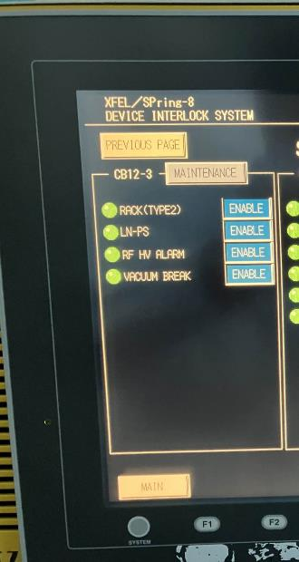

 | 10:06:00 | CB12-3 LN-PS交換作業のため現場でLN-PS電源OFF（LN-PS1、2ともにOFF）
 |  | OFFしたタイミングでChopper許可が落ちてビームが停止した。

 |  | ビームが停止した原因
 |  | CB12-3のLN-PSがOFFとなった事によりVMEもOFFとなった。（VME上で動作しているSW EMAは立ち上がったままの状態で更新が停止）
 |  | これにより、各ユニットのSW EMAの状態を監視しているGUN SW EMAがCB12-3のSW EMAが異常となったと判断し、エラーを出してChopper許可が落ちた。

 | 10:16:00 | DAQシフトへ状況を報告
 |  | 復旧までしばらく時間を要する旨を連絡した。

 | 10:20:00 | GUN SW EMAのControl ON をOFFにし、
 |  | GUN Chopper の SW-GUN-EMAをONにしてChopper許可が出た。（GUN SW EMAによる他のユニットのSW EMAの監視は働いていない状態）
 |  | TopUp中断11分間48秒
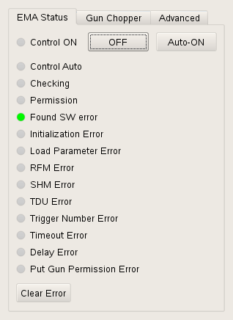
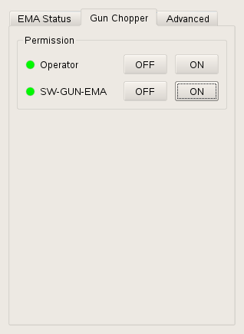

 |  | ※SW GUN EMAがControl OFFの状態の為、明日5時に予定されているBL3波長変更の際にONに戻す。

ここを押す

 |  | LN-PS OFF時の操作に関して
 |  | LN-PS OFFにするとVME電源もOFFとなり、対象ユニットのSW EMAが立ち上がったままの状態で更新が停止する。
 |  | これによりGUN SW EMAは対象ユニットで異常が発生したと判断してChopper許可をOFFしてしまう。
 |  | これを回避するには対象ユニットのLN-PSをOFFする前にSW EMAを停止させておく必要がある。

 |  | このため、今後同様の事象が発生した際に備えて以下を行う。
 |  | ・LN-PS操作GUIのLN-PS OFFボタン押下時の動作の最初にSW EMA OFFするコマンドを追加する
 |  | ・現場からLN-PSをOFFしない。GUIからOFFする様に作業マニュアルを改定する

2024/11/31

Kicker
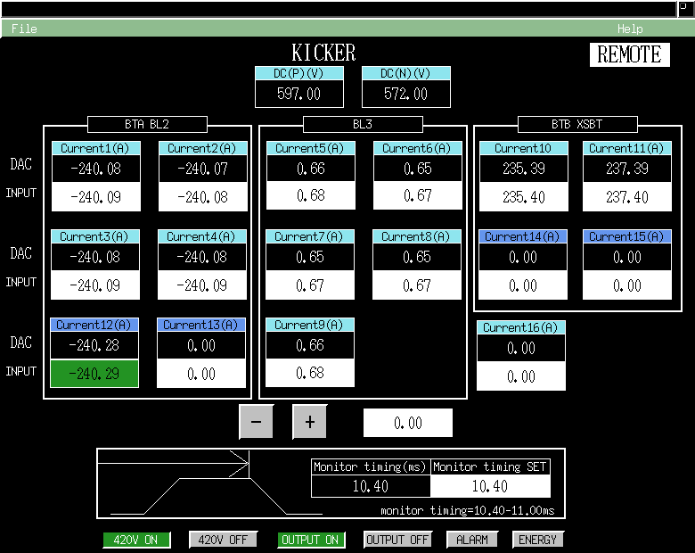
2020-09-29

空打ちを省くには
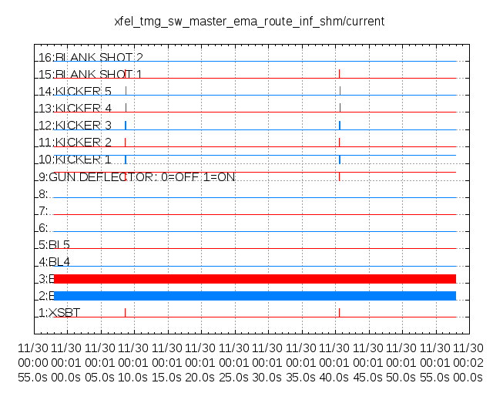
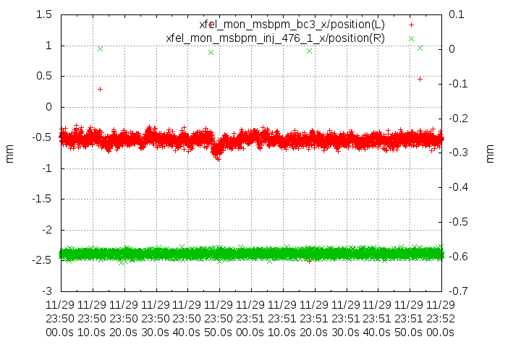

0xf00f | 空打ち除く
0xfe0f | Kicker fireも除くようにしたらNo dataに

